상품제안서
[바쏘] 쉐리프 텀블러 + 타올세트 | 상품코드: S44366

 |  |  |  |  |  |  | 02-713-8555 | www.synergygift.co.kr
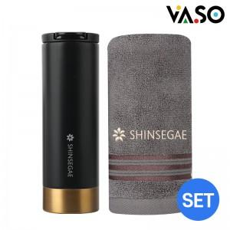

【상세/제작정보】 | <p><span style="font-size: 14pt;">※ 자수인쇄는 기본 글자 30자 이내 기준(로고, 난이도, 글자수에 따라 비용 변동될 수 있습니다)</span></p>

【인쇄/포장옵션】 | 실크, 레이저, 자수 / 포장불가능

【공급단가】 | 수량 | 50~ | 100~ | 300~ | 1,000~ | 3,000~
*VAT별도 | 단가 | 18,900원 | 18,500원 | 17,700원 | 17,000원 | 16,700원

【상품 URL】 | https://www.synergygift.co.kr:443/src/goods_detail.php?gdno=44366

